MODELO M
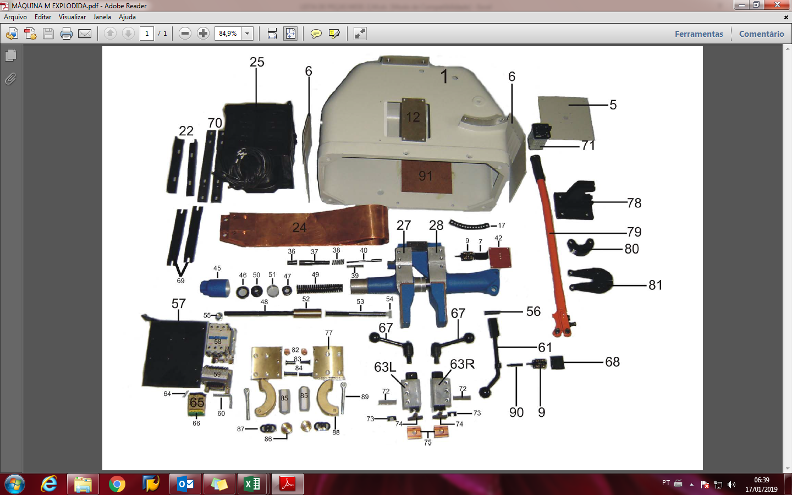
SCHLATTER MÁQUINAS DE SOLDAR LTDA - PEÇAS MÁQUINA MODELO " M "
REF. | CÓDIGO | QTD. | UND | DESCRIÇÃO DO MATERIAL | COD SAP RS
1 | 3007 | 1 | PÇ | CARCAÇA DE ALUMINIO ( COM PINTURA ) | 19095476
5 | 3054 | 1 | PÇ | TAMPA SUPERIOR ( COM PINTURA ) | 19095475
6 | 3059 | 2 | PÇ | TAMPA LATERAL ( COM PINTURA ) | 19095527
7 | 3069 | 1 | PÇ | SUPORTE DO MICRO | 19095477
9 | 5599 | 1 | PÇ | MICRO DESLIGAMENTO | 19095601
12 | 3073 | 1 | PÇ | TAMPA FRONTAL
17 | 3033 | 1 | PÇ | SEGMENTO DISTANCIADOR | 19095526
22 | 3048 | 2 | PÇ | SUPORTE DO TRANSFORMADOR | 19095521
24 | 4079 | 1 | PÇ | LIGAÇÃO FLEXIVEL | 19095523
25 | 3036 | 1 | PÇ | TRANSFORMADOR DE SOLDA 220V 50/60HZ
25 | 3037 | 1 | PÇ | TRANSFORMADOR DE SOLDA 380V 50/60HZ
25 | 3081 | 1 | PÇ | TRANSFORMADOR DE SOLDA 440V 50/60HZ | 19095524
36 | 3028 | 1 | PÇ | PORCA DO DESLIGAMENTO | 19095528
37 | 3061 | 1 | PÇ | TAMBOR DE REGUL. DO DESLIGAMENTO | 19095529
38 | 7323 | 1 | PÇ | MOLA DE PRESSÃO DO DESLIGAMENTO | 19095603
39 | 3060 | 1 | PÇ | MOLA DE PRESSÃO DO DESLIGAMENTO | 19095600
40 | 3026 | 1 | PÇ | PINO DO DESLIGAMENTO | 19095604
42 | 3046 | 1 | PÇ | TAMPA DO MICRO DESLIGAMENTO | 19095605
45 | 3082 | 1 | PÇ | TAMBOR DE REGULAGEM | 19095608
46 | 5229 | 1 | PÇ | ANEL DE FIXAÇÃO | 19095606
47 | 3064 | 1 | PÇ | PORCA DE AJUSTE | 19095621
48 | 3070 | 1 | PÇ | EIXO DO RECALQUE | 19095522
49 | 7432 | 1 | PÇ | MOLA DE PRESSÃO DO RECALQUE | 19095602
50 | 5228 | 1 | PÇ | PORCA DO RECALQUE | 19095609
51 | 3055 | 1 | PÇ | BUCHA ESPAÇADORA | 19095620
52 | 3047 | 1 | PÇ | BUCHA DE ACOPLAMENTO | 19095607
53 | 3083 | 1 | PÇ | EIXO DISTANCIADOR | 19095622
54 | 5008 | 1 | PÇ | PONTEIRA DE NYLON | 19095623
55 | 7327 | 1 | PÇ | PORCA SEXTAVADA | 19095624
56 | 3025 | 1 | PÇ | PINO DE ARTICULAÇÃO | AGUARDANDO CADASTRO
57 | 7307 | 1 | PÇ | BASE DE FIXAÇÃO | 19095729
58 | 3040 | 1 | PÇS | CONTATOR TRIPOLAR | S102725
59 | 4391 | 1 | PÇ | TRANFORMADOR DE REVENIMENTO | 19095724
60 | 3100 | 1 | PÇ | SUPORTE DOS BORNES
61 | 3002 | 1 | PÇ | ALAVANCA DISTANCIADORA | 19095723
64 | 3092 | 1 | PÇ | POSTE BAR TERRA
65 | 3090 | 3 | PÇ | BORNE CINZA
66 | 3091 | 1 | PÇ | BORNE VERDE/AMARELO
67 | 3044 | 2 | PÇ | ALAVANCA DE APERTO | 19095870
68 | 3068 | 1 | PÇ | SUPORTE DO MICRO INFERIOR | 19095728
69 | 5760 | 2 | PÇ | FIXAÇÃO DO RABICHO
70 | 3041 | 2 | PÇ | TRAVESSA SUPORTE DO TRANSFROMADOR
71 | 3008 | 1 | PÇ | CHAVE COMUTADORA 12 POSIÇÕES | 7365308
72 | 7326 | 2 | PÇ | CHAVETA DO BLOCO DE APERTO | 19095872
73 | 3024 | 2 | PÇ | TRAVA DO MORDENTE | 19102970
74 | 3019 | 2 | PÇ | MORDENTE SUPERIOR | S498179
75 | 3078 | 1 | PR | ELETRODO DE COBRE | S500379
75 | 3079 | 1 | PR | ELETRODO DE COBRE C/ REFRIGERAÇÃO
77 | 7640 | 2 | PÇ | PLACA DO REVENIMENTO | 19095875
78 | 3005 | 1 | PÇ | BASE DA TESOURA TM-10
79 | 5603 | 1 | PÇ | CABO DA TESOURA TM-10
80 | 3013 | 1 | PÇ | ELO DA TESOURA TM-10
81 | 7563 | 1 | PÇ | LÂMINA DA TESOURA TM-10
82 | 3010 | 2 | PÇ | ELETRODO DE REVENIMENTO | 19095873
83 | 7328 | 2 | PÇ | PINO DE FIXAÇÃO MENOR
84 | 3045 | 2 | PÇ | PINO DE FIXAÇÃO MAIOR
85 | 3043 | 2 | PÇ | MANOPLA SEXTAVADA | 19095874
86 | 3063 | 2 | PÇ | DISCO DE ENCOSTO | 19095825
87 | 4921 | 6 | PÇ | MOLA PRATO | 19095822
88 | 3004 | 2 | PÇ | ARCO DE APERTO | 19095858
89 | 7330 | 2 | PÇ | PARAFUSO TIPO OLHAL | 19095859
90 | 3066 | 1 | PÇ | PINO DE ACIONAMENTO
91 |  | 1 | PÇ | CALÇO ISOLANTE INTERNO
27/28 | 3009 | 1 | CJT | CABEÇOTE FIXO-MÓVEL | 19095525
27/28 | 3052 | 1 | CJT | CABEÇOTE FIXO-MÓVEL - COMPLETO | 19095478
63L | 7473 | 1 | CJT | BLOCO DE APERTO - ESQUERDO | 19095725
63R | 7474 | 1 | CJT | BLOCO DE APERTO - DIEREITO | 19095727
 | 3035 | 1 | CJT | TESOURA COMPLETA TM-10
 | 3050 | 1 | PÇ | BASE MOVEL TIPO BANCADA
 | 3080 | 1 | PÇ | BASE MOVEL NORMAL 04 RODAS
 | 4946 | 2 | PÇ | RODIZIO FIXO EM POLIETILENO (RODINHA) | 19103889
 | 4947 | 2 | PÇ | RODIZIO GIRATÓRIO EM POLIETILENO | S726670

